关系图
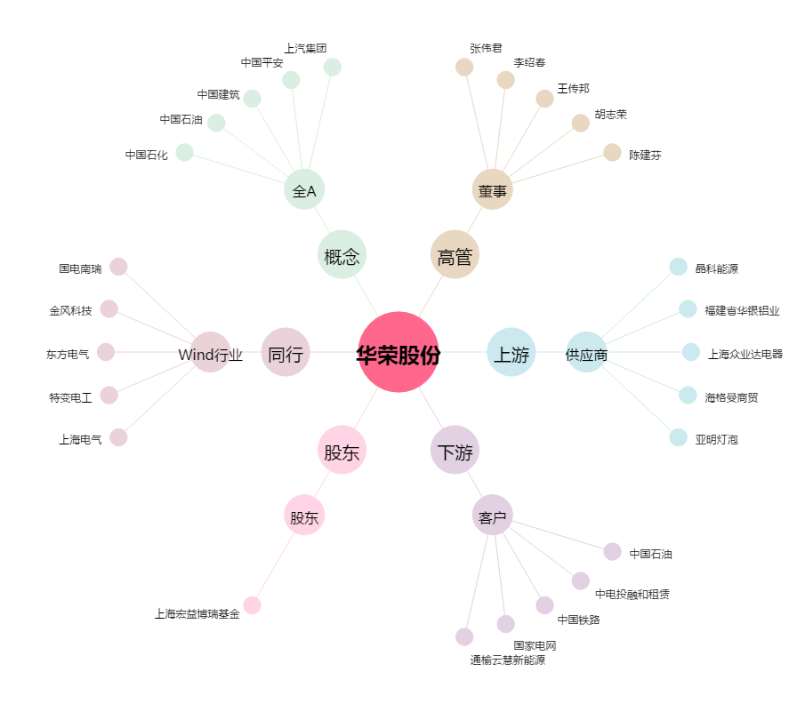
华荣股份[603855.SH] - 关系概览图

